cennik
 |  | Oferta z dnia: 19.12.2022 |  |  | Tel. kom.: (+48 61) 694 160 741 e-mail: marcin@aluro.pl <span style='font-size: 16'>www.aluro.pl</span>
 |  | Zamawiający:
ZDJĘCIE | SYMBOL | NAZWA TOWARU | NOWA CENA Brutto | PAKOWANIE | ILOŚC ZAMAWIANA [szt] | WARTOŚĆ POZYCJI BRUTTO
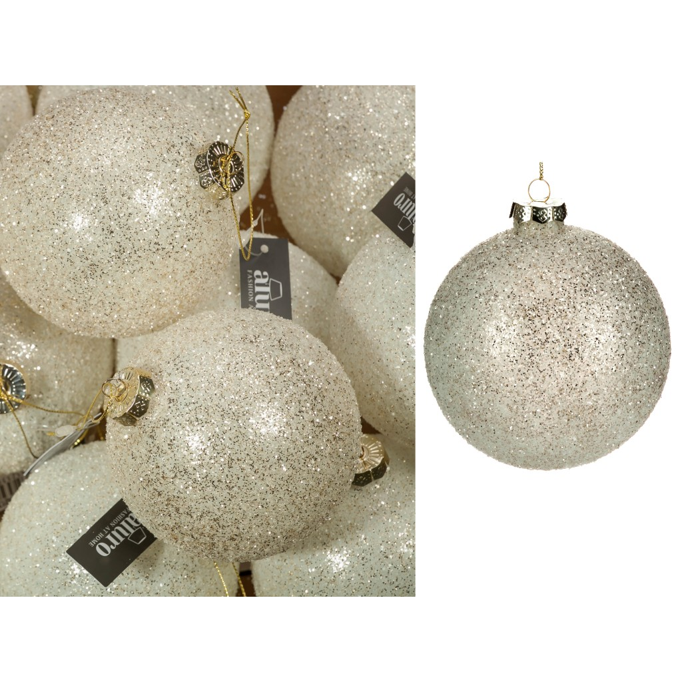 | A01349 | Bombka szklana PANDIRA cristal-white_Aluro Szerokość: 10,00 cm Głębokość: 10,00 cm Wysokość: 10,00 cm | 10,98 zł | 4/48 szt.
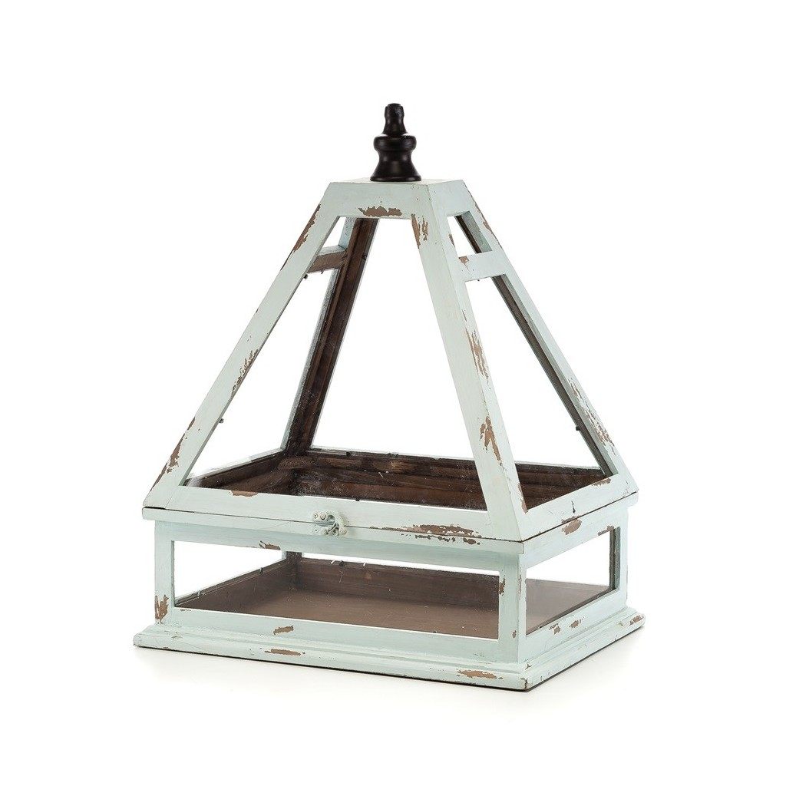 | A00186 | Szklarenka BERTONI Aluro Szerokość: 41,00 cm Głębokość: 33,00 cm Wysokość: 55,00 cm | 235,77 zł | 1/1 szt.
 | A01165a | Świecznik wiszący FIELD czarny - L_Aluro Szerokość: 40,00 cm Głębokość: 8,00 cm Wysokość: 40,00 cm | 47,97 zł | 1/10 szt.
 |  |  |  |  |  | WARTOŚĆ ZAMÓWIENIA

